※注意
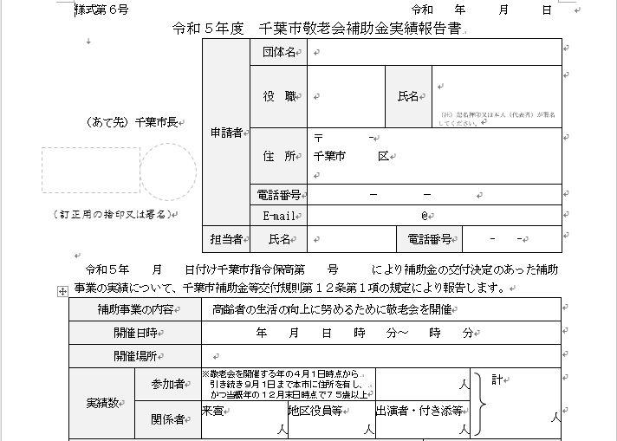

実績報告書の参加者は参加者名簿の人数は当日が「出」となっている人数です。
当日出席が「欠」となっている対象者を参加者に含めることはできません。
※新型コロナウイルス感染症に感染し、急遽やむを得ず欠席となった場合には、参加者とみなして補助金額の算定を行えることとします。

